MAIN BERTH PLAN
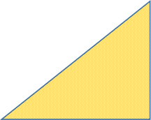
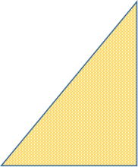
 |  |  |  |  |  |  |  |  |  | RSGT
 |  |  |  |  |  |  |  |  |  | 06/09/2026 |  |  |  | R1 DEPTH :18M |  |  |  |  |  |  |  |  |  |  |  |  |  |  |  |  | R2 & R3 DEPTH = 18 M |  |  |  |  |  |  |  |  |  |  |  |  |  |  |  |  |  |  |  |  | R4 DEPTH =15M
 |  |  |  |  |  |  |  |  |  |  |  |  |  | ALLOWABLE DRAFT 17.5M |  |  |  |  |  |  | LEVEL 01 |  | LEVEL 02 |  | LEVEL 03 |  | LEVEL 04 |  | VESSEL OUTSIDE | ALLOWABLE DRAFT 17.5 M |  |  |  |  |  | RORO |  |  |  |  | QC STOPPER |  |  |  |  | OFF WINDOW |  |  |  |  |  | ALLOWABLE DRAFT 14.5 M |  |  |  |  |  | ADHOC |  |  |  | CRUISE
R1 | R2 | R3 | R4 | B6 | B4 | B7 | COMMERCIAL QC | HOURLY QC'S | WEEK 36 | R1 |  |  |  |  |  |  |  |  |  |  | R2 |  |  |  |  |  |  |  |  |  |  | R3 |  |  |  |  |  |  |  |  |  |  |  |  | 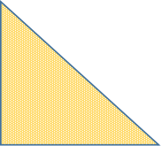 R4
 |  |  |  |  |  |  |  |  |  | Berth #1 |  |  |  |  |  |  |  |  |  |  | Berth #2 |  |  |  |  |  |  |  |  |  |  | Berth #3 |  |  |  |  |  |  |  |  |  |  |  |  | Berth #4
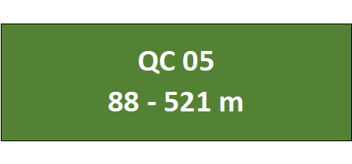
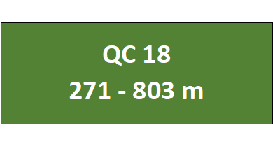
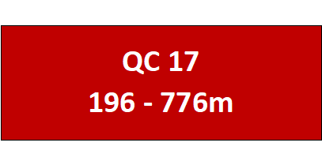
 |  |  |  |  |  |  |  |  |  |  |  |  |  |  |  |  |  |  |  |  |  |  |  |  |  |  |  |  |  |  |  |  |  |  |  |  |  |  | 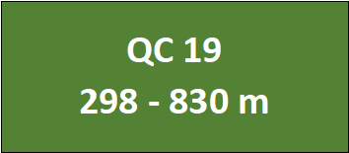 |  |  |  |  |  | 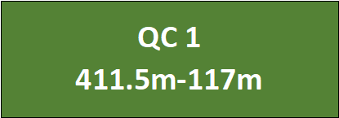 |  |  | 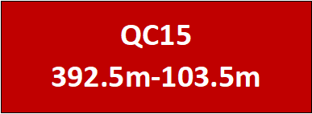 |  |  |  |  |  |  |  |  |  |  |  | 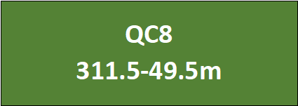

 |  |  |  |  |  |  |  |  |  | 25 | 50 | 75 | 100 | 125 | 150 | 175 | 200 | 225 | 250 | 275 | 300 | 325 | 350 | 375 | 400 | 425 | 450 | 475 | 500 | 525 | 550 | 575 | 600 | 625 | 650 | 675 | 700 | 725 | 750 | 775 | 800 | 825 | 850 | 865 | 495 | 475 | 450 | 425 | 400 | 375 | 350 | 325 | 300 | 275 | 250 | 225 | 200 | 175 | 150 | 125 | 100 | 75 | 50 | 25

